PLANS ISOLEMENT (Paysage)
ATELIER | PLAN D'ISOLEMENT | RÉFÉRENCE | RÉVISION | DATE | PAGE
OXOCHIMIE |  | MAD-OXO-795-E6431A DEPOSE | 0 | 2026-06-09 | 1

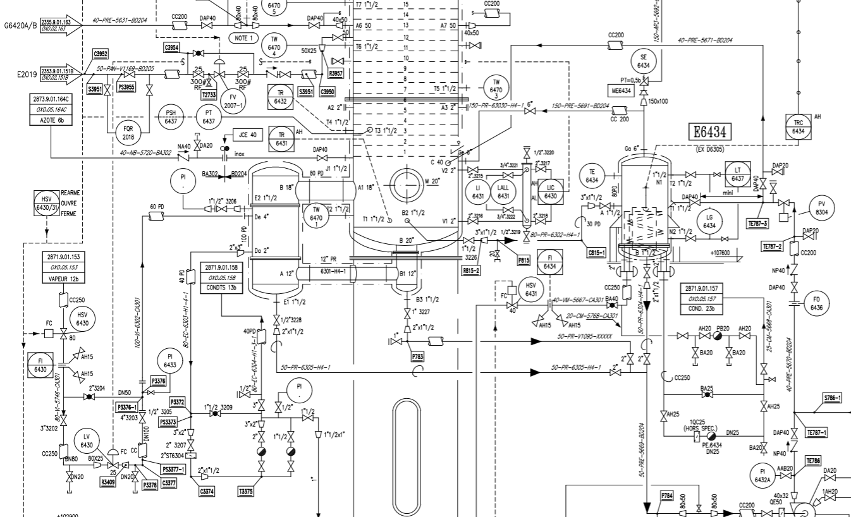

V3

V1

V2

ATELIER | PLAN D'ISOLEMENT | RÉFÉRENCE | RÉVISION | DATE | PAGE
OXOCHIMIE |  | MAD-OXO-795-E6431A DEPOSE | 0 | 2026-06-09 | 2

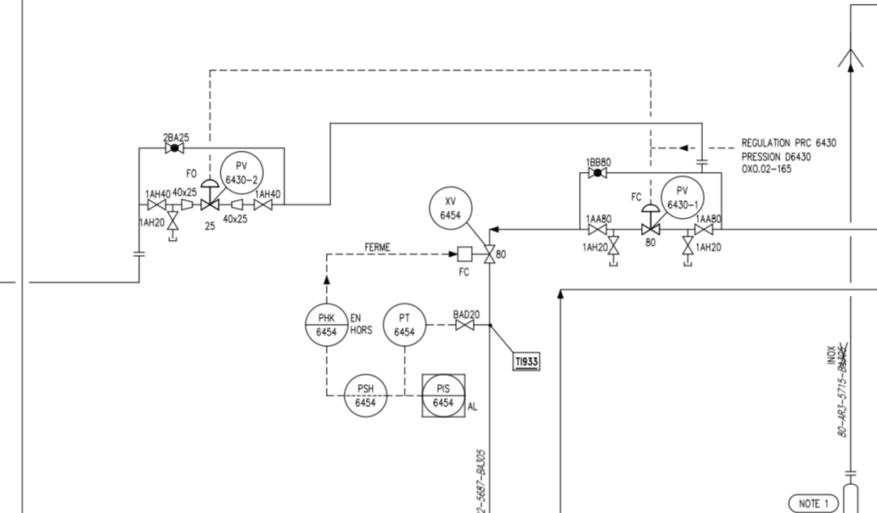

V5

V4

V6

PLANS PLATINAGE & JOINTS
 | PLANS DE PLATINAGE et JOINTS TOUCHÉS | RÉFÉRENCE |  | PAGE
 |  | MAD-OXO-795-E6431A DEPOSE |  | 1
ATELIER |  | RÉVISION | DATE
OXOCHIMIE |  | 0 | 2026-06-09

Tête D6430

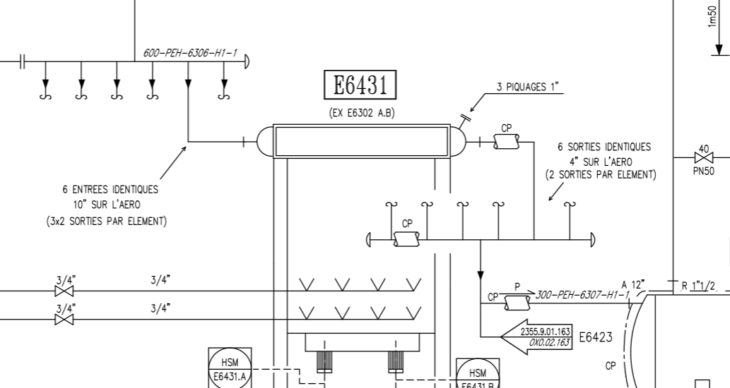
P1
P3

P2
P4

 | PLANS DE PLATINAGE et JOINTS TOUCHÉS | RÉFÉRENCE |  | PAGE
 |  | MAD-OXO-795-E6431A DEPOSE |  | 2
ATELIER |  | RÉVISION | DATE
OXOCHIMIE |  | 0 | 2026-06-09

Tête D6430

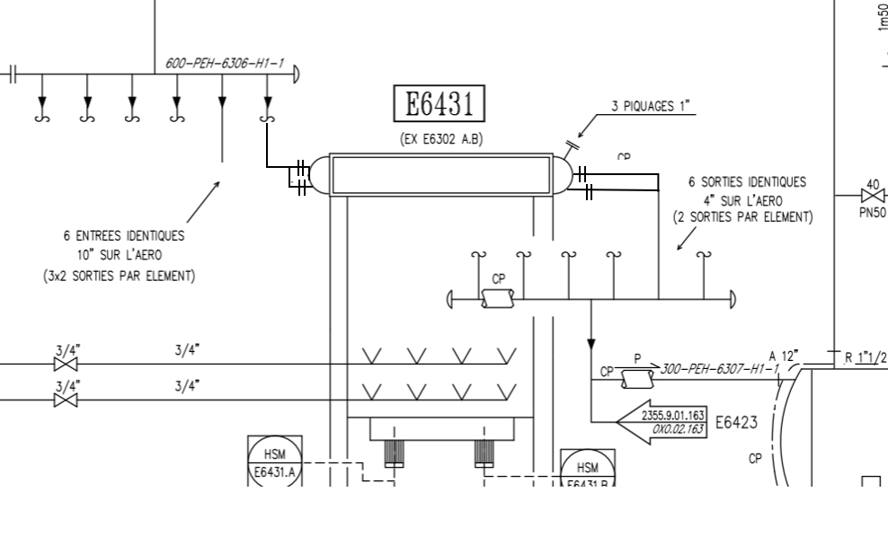
TP1 AVEC VANNE
PLAQUE DE SUBSTITUTION DE LA CELLULE

TP3

TP2 AVEC VANNE
TP4

